Samples
TEST CASE

System Name： | Sample Project
Module Code： | CR100 - Export to excel
Test requirement: | CR1 -
Pass | 4 | Pending | 0
Fail | 0 | Number of test cases: | -8

ID | Test Case Description | Test Case Procedure | Expected Output | Actual Results | Test date | Result | Note

1. Kiểm tra chức năng đăng nhập HỢP LỆ
TC1 | Kiểm tra đăng nhập thành công bằng tài khoản và mật khẩu hợp lệ | 1. Vào trang đăng nhập 2. Nhập "username" tồn tại trong hệ thống : lehuuhau 3. Nhập "password" có 8 ký tự hợp lệ: Lehuuhau1231@ 4. Nhấn login | Hiện ra trang Danh sách thiết bị | 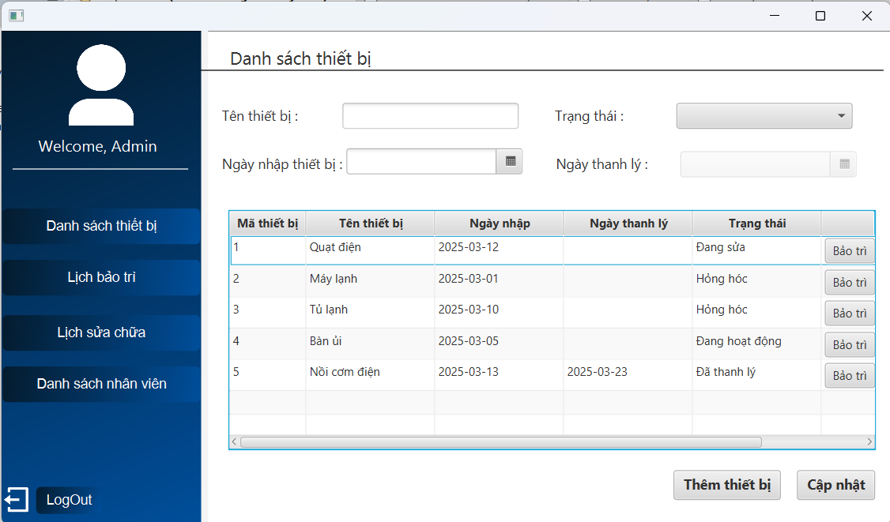 | 2025-03-24 | Pass
1. Kiểm tra chức năng đăng nhập KHÔNG HỢP LỆ
TC2 | Kiểm tra đăng nhập không thành công bằng tài khoản không tồn tại trong hệ thống | 1. Vào trang đăng nhập 2. Nhập "username" không tồn tại trong hệ thống : abc123 3. Nhập "password" có 8 ký tự hợp lệ: Abc1231@ 4. Nhấn login | Hiện thông báo tài khoản Không tồn tại trong hệ thống | 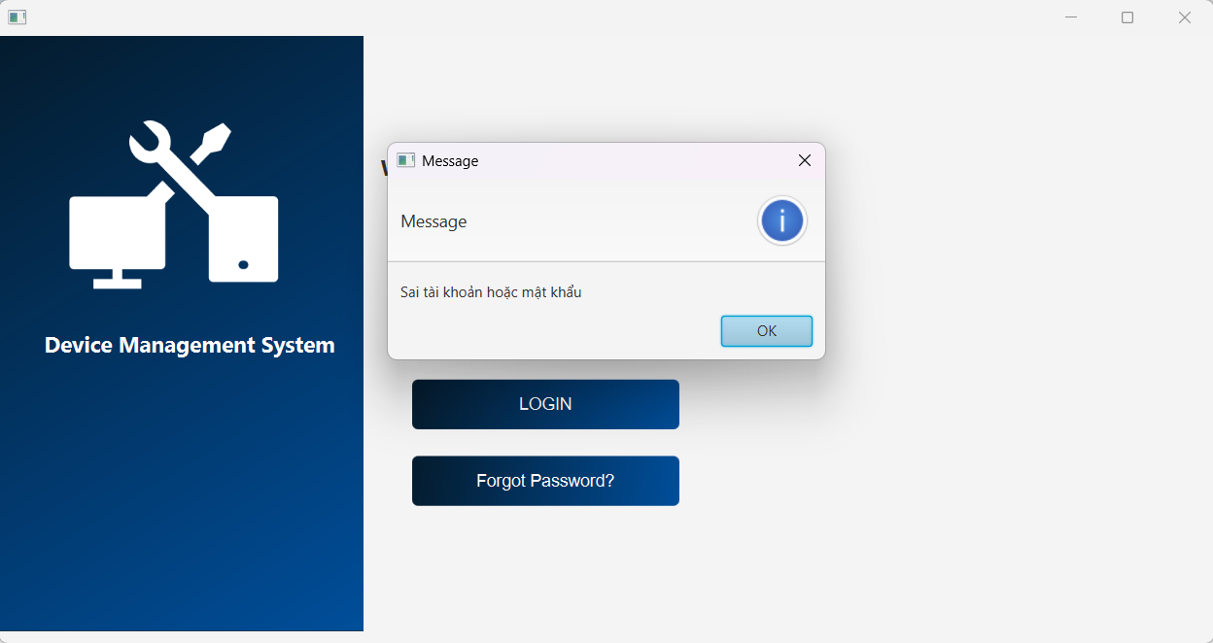 | 2025-03-25 | Failed | Nội dung thông báo chưa rõ ràng!!!
TC3 | Kiểm tra đăng nhập không thành công bằng mật khẩu không hợp lệ | 1. Vào trang đăng nhập 2. Nhập "username" tồn tại trong hệ thống : lehuuhau 3. Nhập "password" không hợp lệ : Abc1231@ 4. Nhấn login | Hiện thông báo Sai mật khẩu hoặc tài khoản | 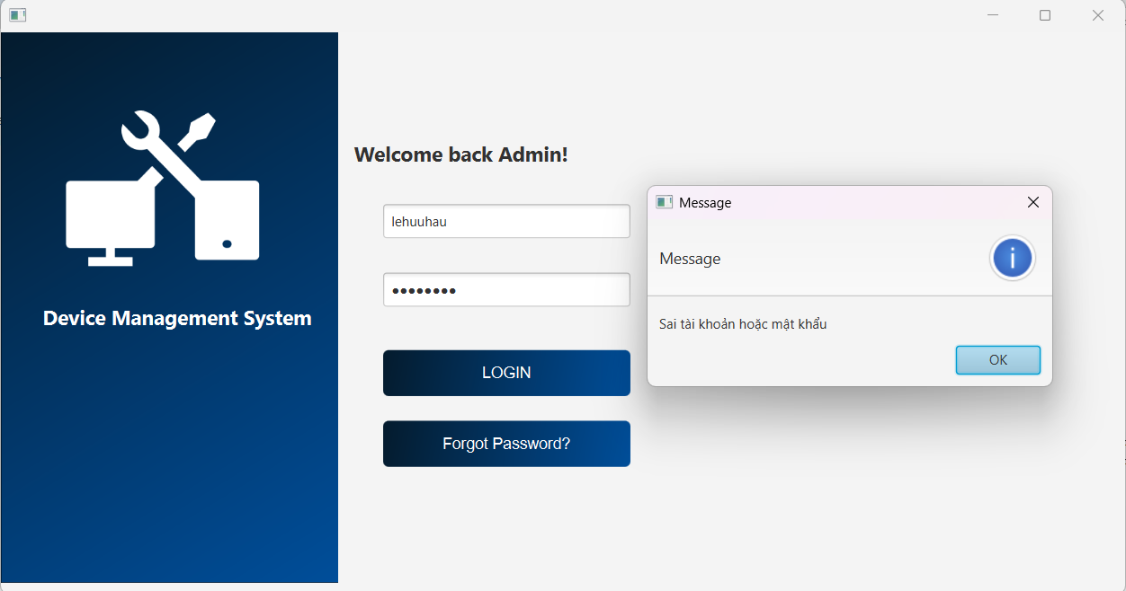 | 2025-03-25 | Pass
TC4 | Kiểm tra đăng nhập không thành công khi bỏ trống "username" và "password" | 1. Vào trang đăng nhập 2. Nhấn login | Hiện thông báo Chưa nhập username | 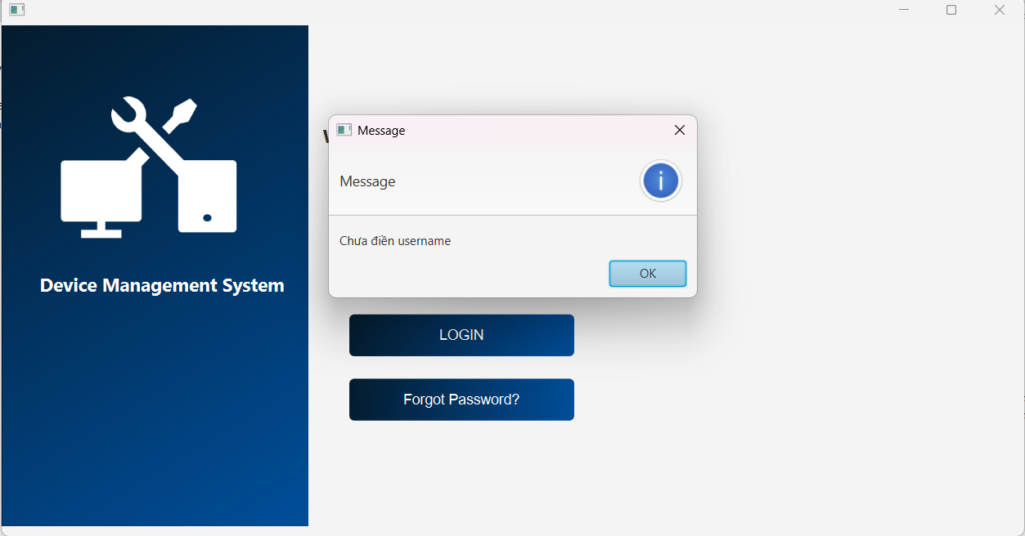 | 2025-03-25 | Pass
TC5 | Kiểm tra đăng nhập không thành công bằng mật khẩu bỏ trống | 1. Vào trang đăng nhập 2. Nhập "username" tồn tại trong hệ thống : lehuuhau 3. Không nhập password 4. Nhấn login | Hiện thông báo Chưa nhập password | 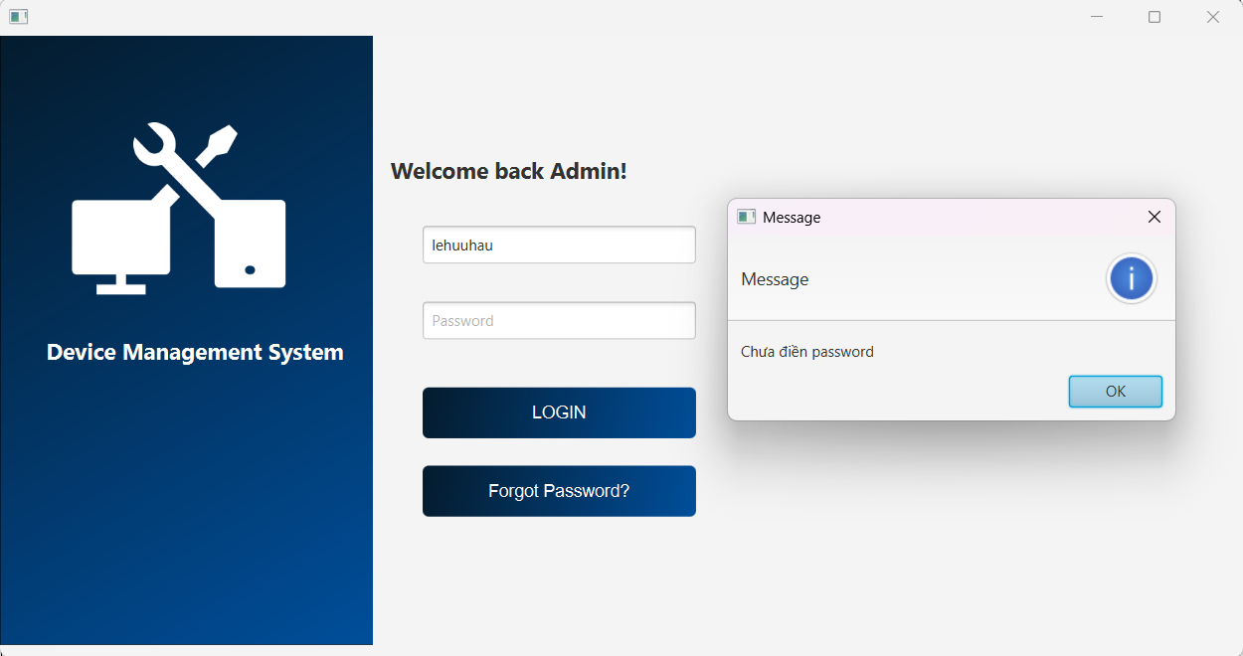 | 2025-03-25 | Pass

